ジャイロセンサー
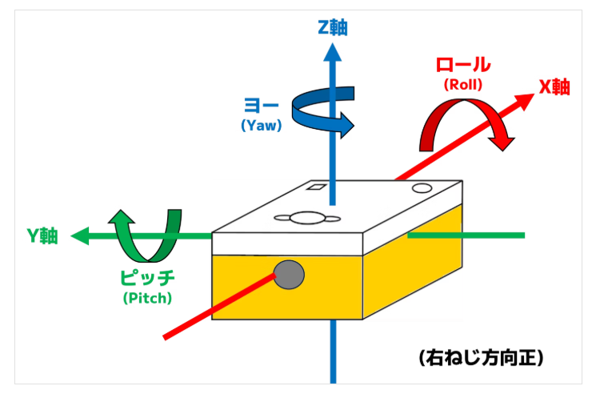
「IMU.h」使用関数一覧

No. | 関数名 | 引数 | 戻り値 | 説明（用途など）
1 | getAngularVelocity() | IMU クラスの中で定義されている AngularVelocity という構造体型（またはクラス型） 変数の宣言 IMU::AngularVelocity 変数名 | なし | ジャイロセンサーを用いて角速度を取得している関数 引数は構造体のAngularVelocity型を使用している 取得した角速度は「変数名.x」,「変数名.y」,「変数名.z」 で呼び出す

シミュレータ環境パスは以下
sdk/common/library/libcpp-spike/include/IMU.h

